S201
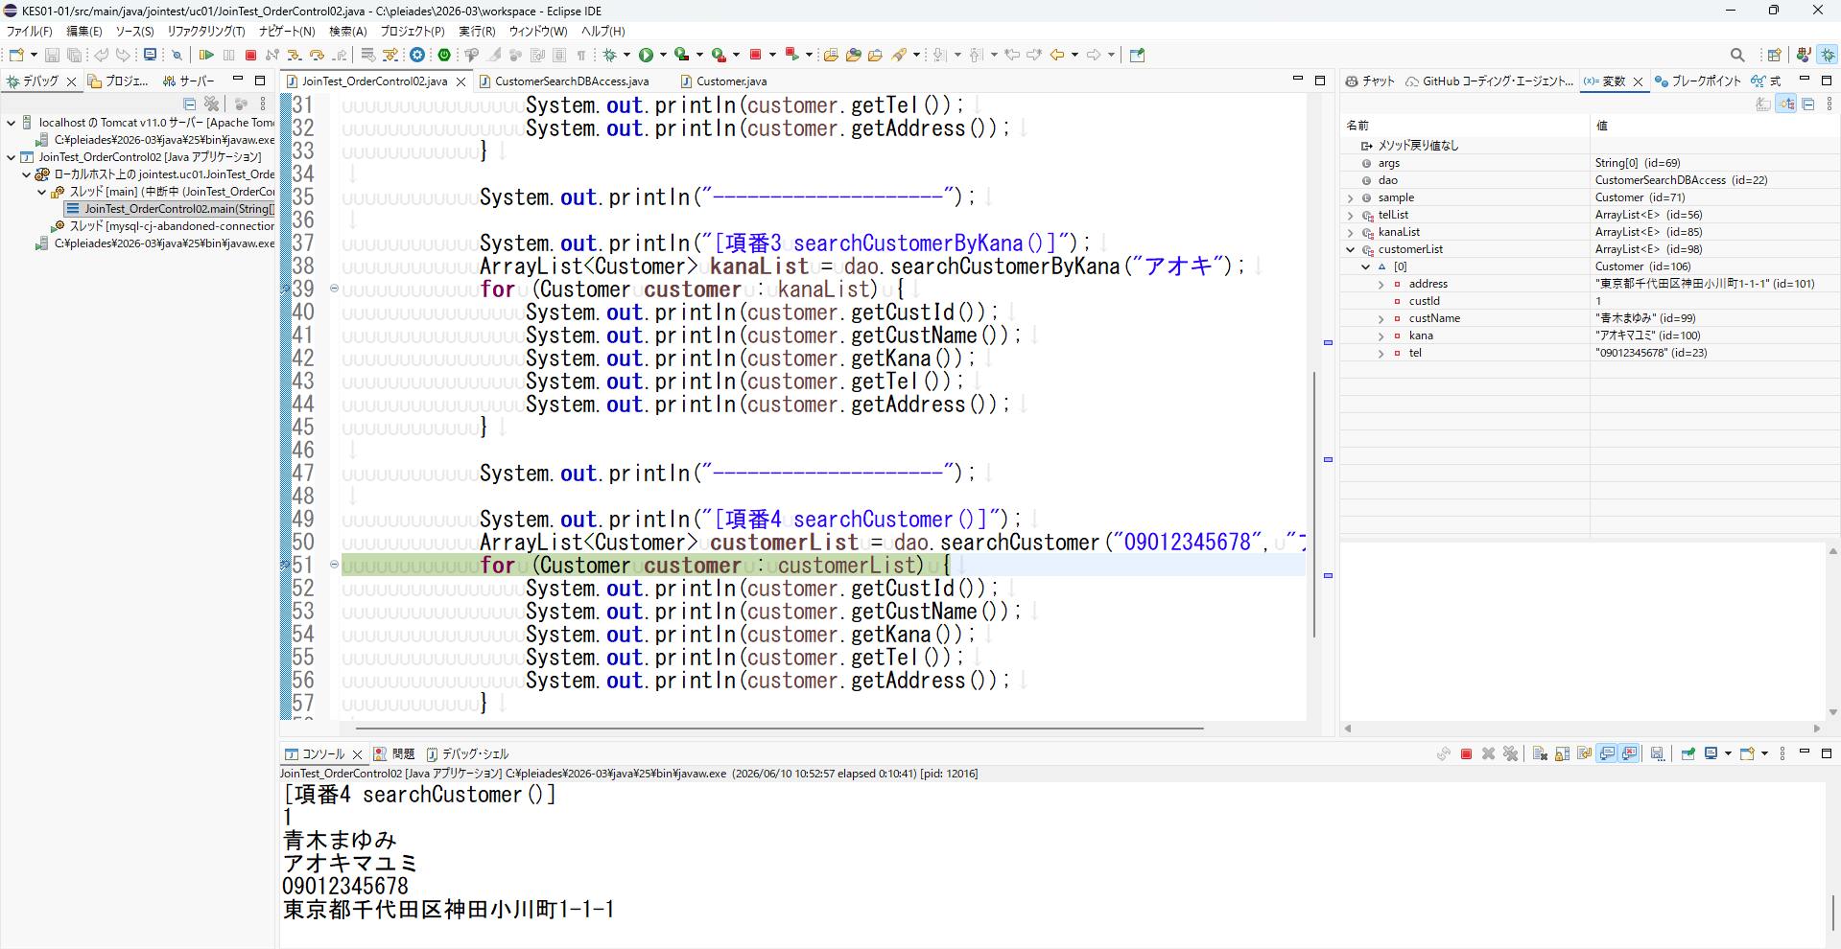
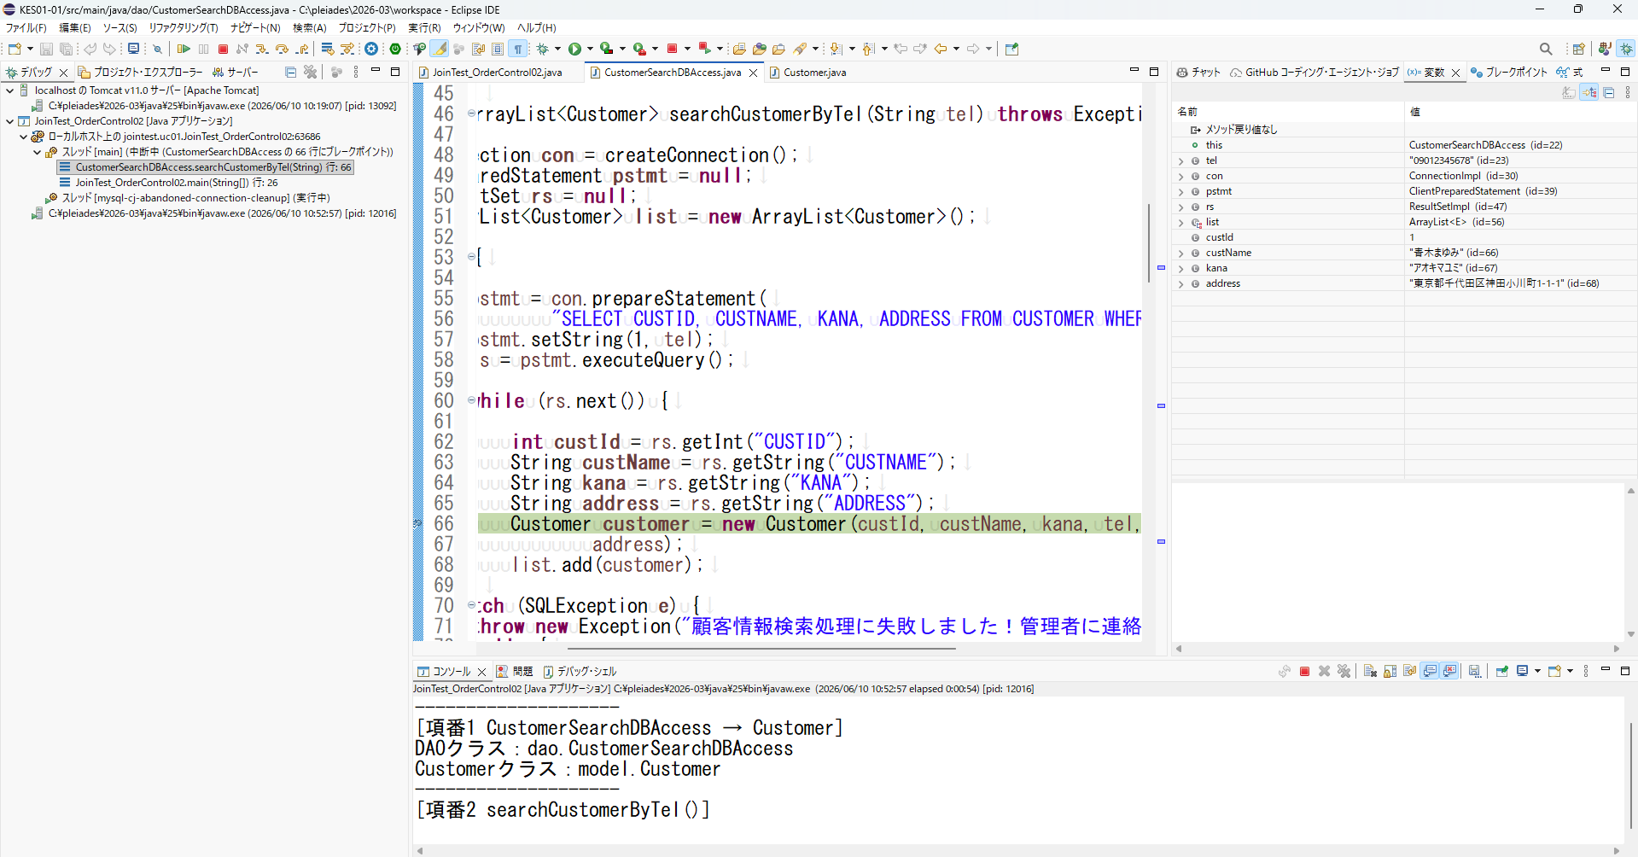
テストとしてはドライバで確認するというより、DBAcceessクラス側でデバッグをして確認するような形になります。
DBAcceessクラスでCustomerクラスを呼び出している記述の前後を確認するような方法です。
他の項番も同様なので、エビデンスを取得しなおしてみて下さい。
【項番1】 | Customer()を呼び出すことができる

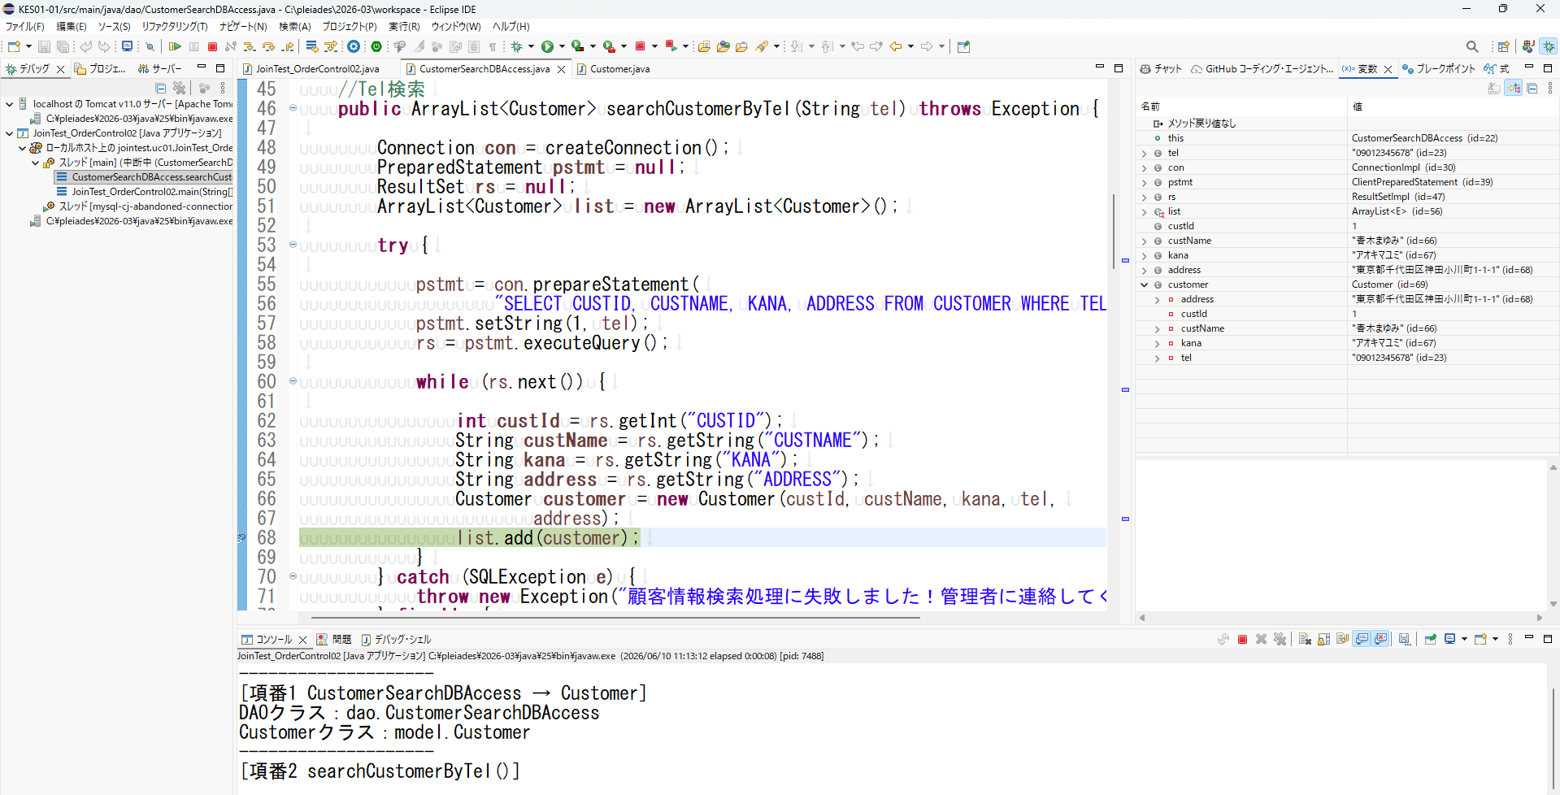
【項番２】 | searchCustomerByTel()メソッド内でCustomer()コンストラクタを使用できる。

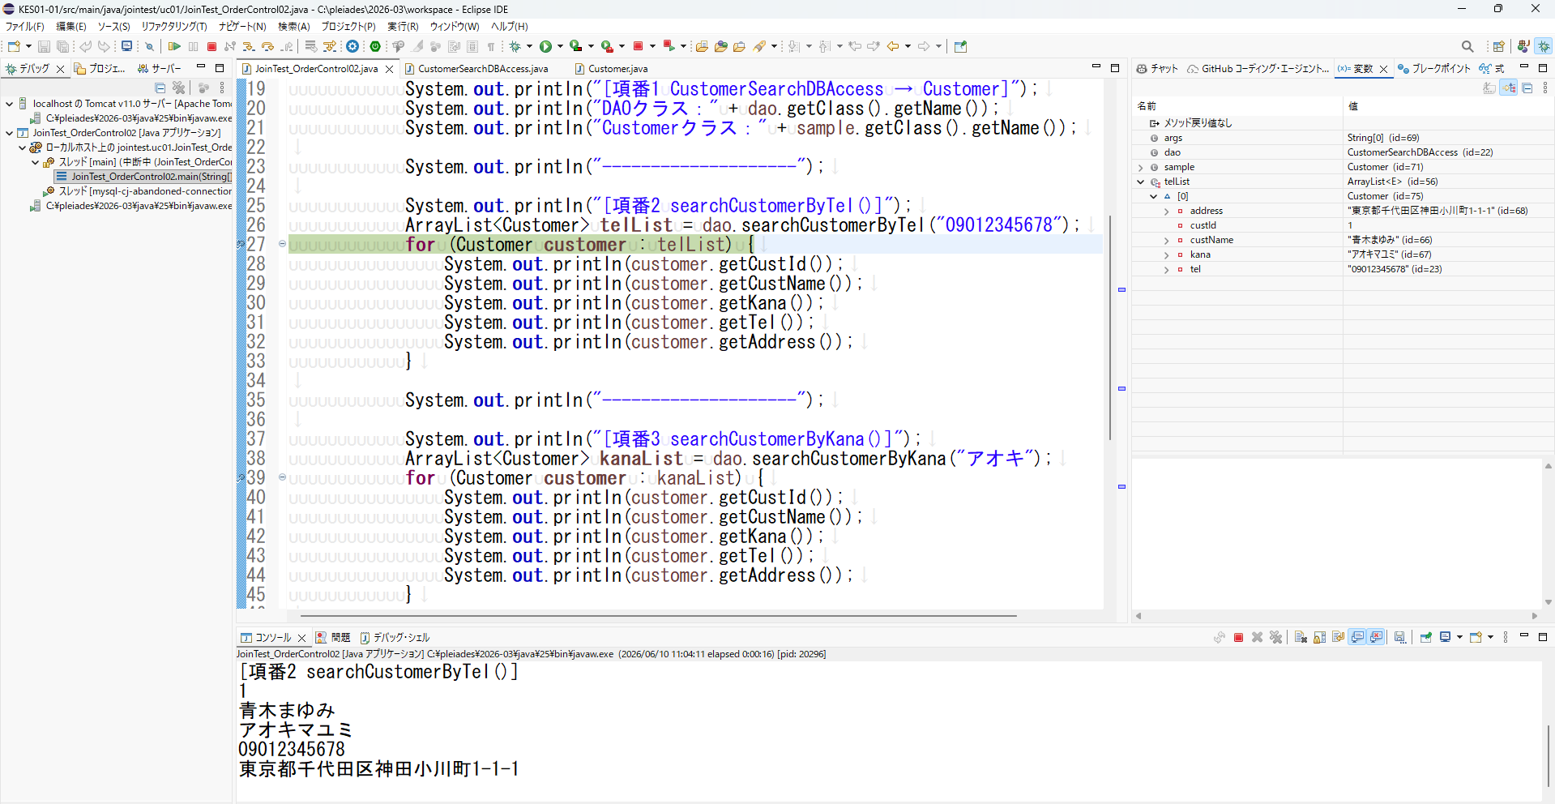
Customer()メソッドで設定した値が返却されている

【項番３】 | searchCustomerByKana()メソッド内でCustomer()コンストラクタを使用できる。
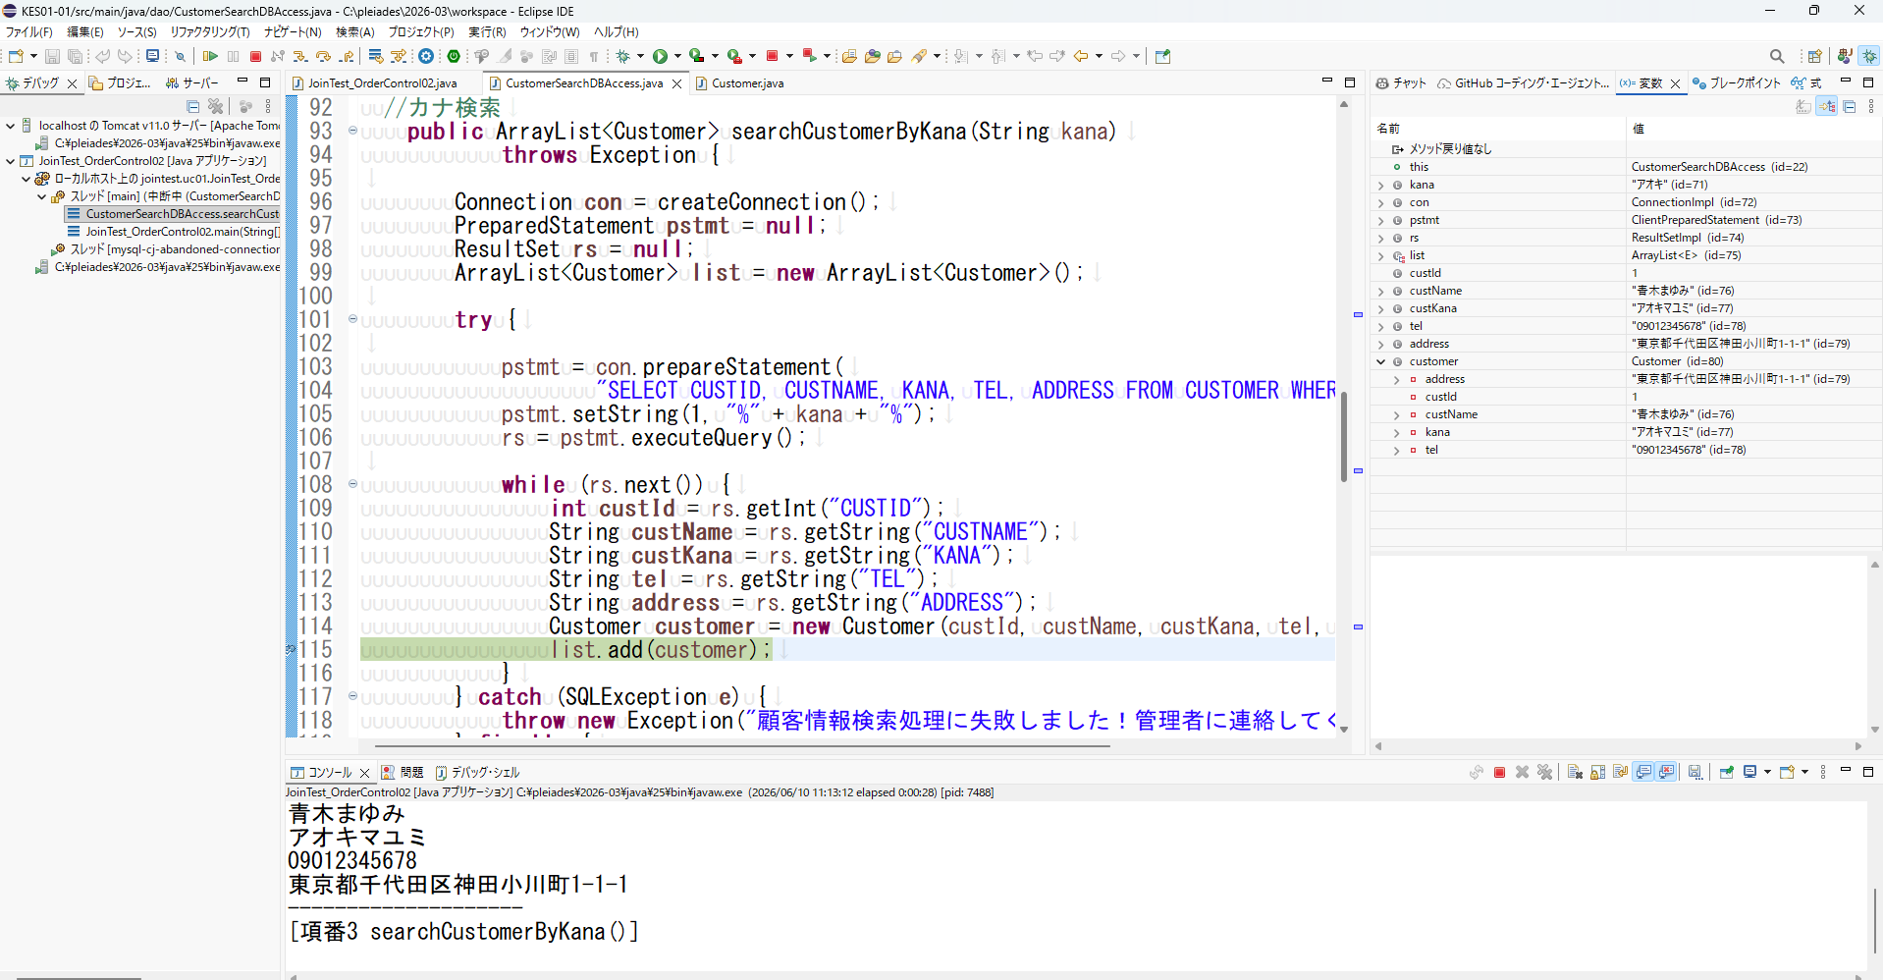

Customer()メソッドで設定した値が返却されている
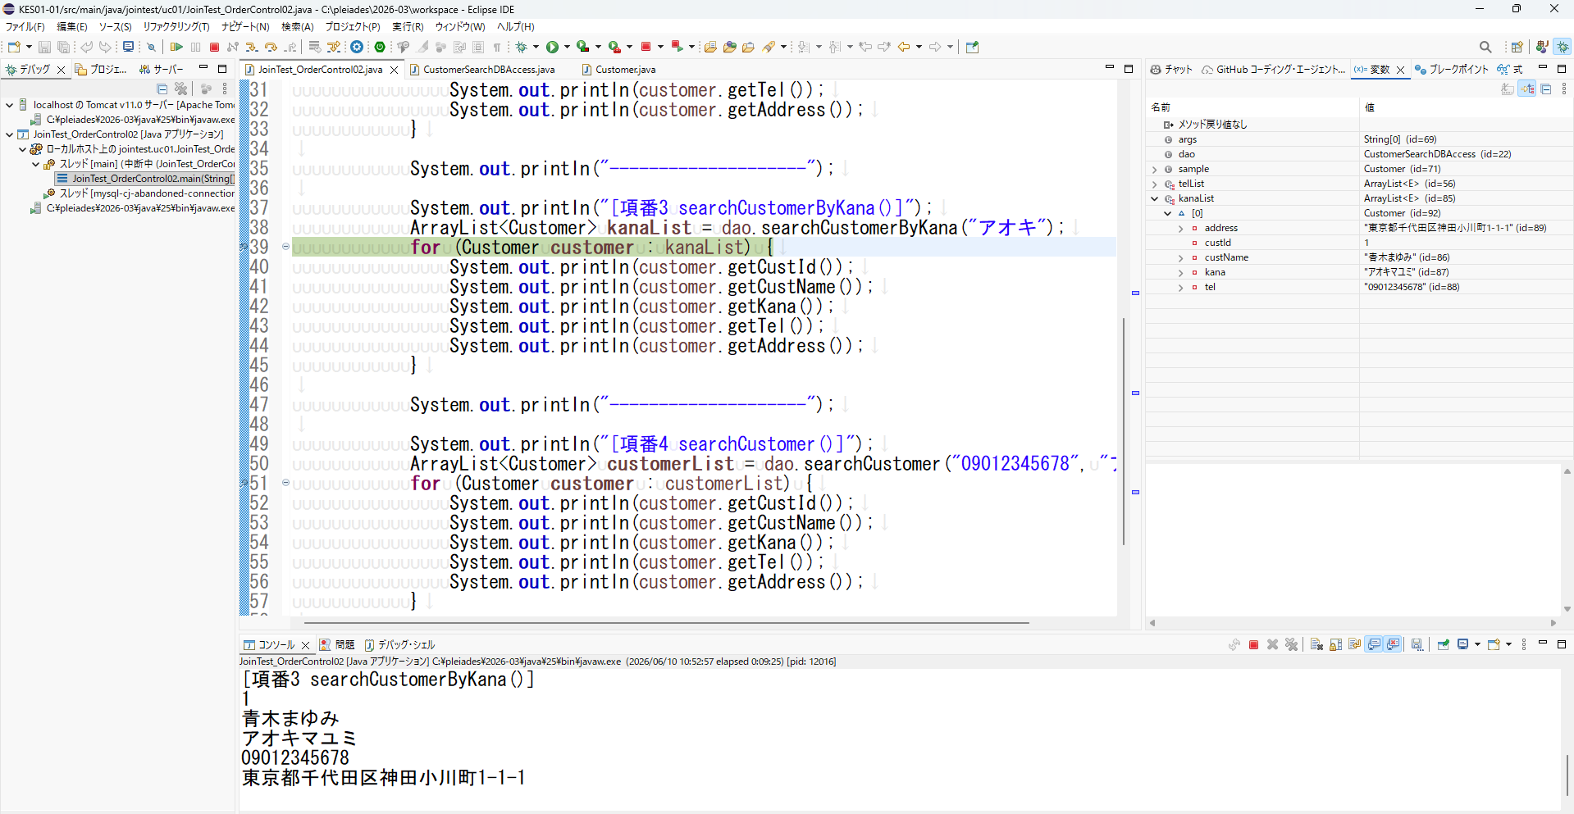

【項番４】 | searchCustomer()メソッド内でCustomer()コンストラクタを使用できる。
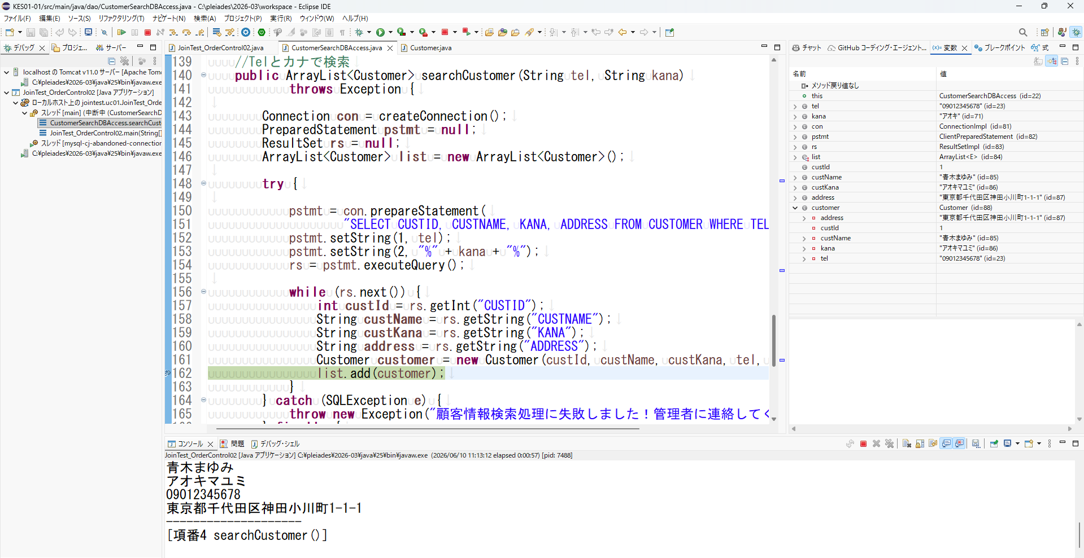

Customer()メソッドで設定した値が返却されている

